1
2º Tabela
Organização de uma tabela (Banco de Dados)

Cod_Cli | Cliente | Endereço | Bairro | CEP | Cidade | UF | tetelefone1 | tetelefone2 | Fax | E-mail
1 | AWA excel | Rua Excel | Bairro Excel | 97000-000 | Ijuí | RS | 666 | 666 | 666 | awaexcel@gmail.com
2
3
4
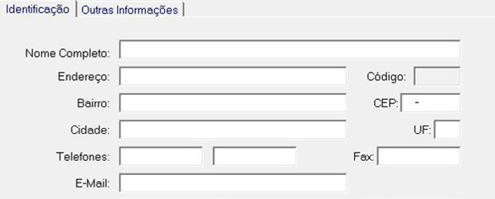

Cod_Prod | Cod_Cli | Produto | R$ | Quat
1 | 1 | a | R$2.00 | 2
2 | 1 | b | R$3.00 | 52
3 | 1 | c | R$4.00 | 3
4 | 1 | d | R$5.00 | 6

